概述
Cocos2d-x
 | Cocos2d-x是一个开源的移动2D游戏框架，MIT许可证下发布的。这是一个C++ Cocos2d-iPhone项目的版本。Cocos2d-X发展的重点是围绕Cocos2d跨平台，Cocos2d-x提供的框架。手机游戏，
 | 可以写在C++或者Lua中，使用API是Cocos2d-iPhone完全兼容。Cocos2d-x项目可以很容易地建立和运行在iOS，Android，黑莓Blackberry等操作系统中。Cocos2d-x还支持Windows、Mac和Linux等桌面操作系统，
 | 因此，开发者编写的源代码很容易在桌面操作系统中编辑和调试。
 | 引擎介绍
 | Cocos2d-x是MIT许可证下发布的开源游戏引擎，游戏开发快速、简易、功能强大。2015年2月，触控科技正式推出了游戏开发一站式解决方案cocos，将Cocos 2d-x、Cocos Studio、Cocos Code IDE等框架及工具整合在一起。
 | Cocos2d-x核心优势在于允许开发人员利用C++、Lua及Javascript来进行跨平台部署，覆盖平台包括iOS、Android、Windows Phone、Windows, Mac OSX 3及Tizen等等，省事省力省成本。 [2]
 | Cocos2d-x用户不仅包括个人开发者和游戏开发爱好者，还包括许多知名大公司如Zynga、Wooga、Gamevil、Glu、GREE、Konami、TinyCo、HandyGames、IGG及Disney Mobile等。截止2013年9月，全球基于Cocos2d-x引擎的
 | 游戏下载量高达逾15亿，其中许多还占据苹果应用商店（AppStore）和谷歌应用商店（Google Play）排行榜。同时许多公司如触控、谷歌、微软、ARM、英特尔的工程师在Cocos2d-x领域也非常活跃。
 | 另外，Cocos2d-x版本升级困难的问题，是许多开发者的一大苦恼，而经过整合的cocos，解决了Cocos2d-x的这一问题。升级cocos，其相匹配的Cocos2d-x也将自动进行升级，这极大的提高了开发效率，
 | 为开发者们带来便利，同时也为Cocos2d-x的进一步发展打下基础。
 | 特点
 | 易于使用：游戏开发者可以把关注焦点放在游戏设置本身，而不必消耗大量时间学习晦涩难懂的OpenGL ES，此外，Cocos2d-x还提供了大量的规范。
 | 高效：Cocos2d-x基于OpenGL ES进行图形渲染，从而让移动设备的GPU性能发挥到极致。
 | 灵活：方便扩展，易于集成第三方库。
 | 免费：基于MIT协议的免费开源框架，用户可以放心使用，不用担心商业授权的问题。
 | 社区支持：关心Cocos2d-x的开发者自发建立了多个社区组织，可以方便的查阅各类技术资料。
 | 家族成员
 | cocos2d是一个基于MIT协议的开源框架，用于构建游戏、应用程序和其他图形界面交互应用。可以让你在创建自己的多平台游戏时节省很多的时间。
 | Cocos2d也拥有几个主要版本，包括Cocos2d-iPhone、Cocos2d-X，以及被社区普遍看好的Cocos2d-HTML5和JavaScript bindings for Cocos2d-X。
 | Cocos2d-html5 ： Cocos2d-HTML5 是基于 HTML5 规范集的 Cocos2d引擎分支，具有跨平台的能力和强大的性能，是 Cocos2d 系列引擎随着互联网技术演进而产生的一个分支，该分支基于 HTML5 规范集，
 | 目标是可对游戏进行跨平台部署，Cocos2d-HTML5 采用 MIT 开源协议，设计上保持Cocos2d家族的传统架构，并可联合 Cocos2d-x JavaScript-binding 接口，最大程度地实现游戏代码在不同平台上的复用。
 | JSB ：Cocos2d-x JavaScript-binding 是使用 SpiderMonkey 引擎实现 C++ 接口到 JavaSciprt 的绑定方案，它可以使用 Js 快速开发游戏，以更简单的语法实现功能，并且能与 Cocos2D-HTML5 相互兼容，使同一套代码，
 | 运行两个平台，这是相比使用 Lua 实现的一个明显优势。
 | Cocos Studio ：Cocos Studio 是一套基于 Cocos2d-x 引擎的工具集，包括 UI编辑器，动画编辑器，场景编辑器和数据编辑器。 UI 编辑器和动画编辑器主要面向美术，而场景编辑器和数据编辑器则面向游戏策划，
 | 这四个工具合在一起构成了一套完整的游戏开发体系，帮助开发者进一步降低开发难度，提高开发效率，减少开发成本。
 | 历史起源
 | 作者简介
 | 1973年，Ricardo Quesada出生于阿根廷。
 | 在Ricardo 12岁时，他母亲为他购买了第一台电脑，一台Commodore 64。
 | 刚开始，与其他孩子一样，Ricardo将自己的精力放在电子游戏上，但在几个月后，他购买了编程方面的书籍，开始学习用BASIC语言编写一些简单的游戏。两年后，Ricardo开始学习汇编语言。
 | 在Commodore 64上，Ricardo制作了很多游戏并贡献了一个游戏编辑器，而这台Commodore 64也陪伴了他长达6年之久。此后，Ricardo选择了iAPX 286作为他的新伙伴。在他学习了C语言后的几个月，
 | Ricardo在DOS系统下编写了一些游戏Demo和一个游戏编辑器。当然，他并不满足于此，随后Ricardo又开始涉足Linux系统，并将编辑器移植到Linux系统上，将汇编语言改成了C语言。Ricardo将Linux作为主要的
 | 操作系统用了很多年，并不断地为开源社区贡献代码。此后他与一些志同道合的朋友一起学习了C++以及Python语言，并参加了一些开发大赛。在大学期间，Ricardo选择了钟爱的计算机科学专业，
 | 并不断涉猎计算机安全、算法、游戏架构、OpenGL等大量书籍。
 | Cocos2d的诞生
 | 2005年，Ricardo和朋友萌生了用Python语言 “一星期编写一个游戏”的想法。在2005～2007年间，他们设计了许多种这样的游戏。值得注意的是，每次在设计一个新的游戏时，其游戏引擎都是重新开发的。
 | 2008年2月，他们在阿根廷Córdoba市附近的Los Cocos，决定基于以前的开发经验，把技术进行整合，并组建了游戏引擎的原始开发团队。一个月后，第一版的游戏引擎诞生了，根据其诞生地取名为Los Cocos。
 | 一个月后Los Cocos引擎发布了0.1版，其名称从Los Cocos更名为Cocos2d。
 | 主要功能
 | 流程控制（Flow control）：非常容易地管理不同场景（scenes）之间的流程控制
 | 精灵（Sprites）：快速而方便的精灵
 | 动作（Actions）：告诉精灵们该做什么。可组合的动作如移动（move）、旋转（rotate）和缩放（scale）等更多
 | 特效（Effects）：特效包括波浪（waves）、旋转（twirl）和透镜（lens）等更多
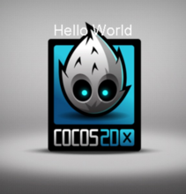
 | 平面地图（Tiled Maps）：支持包括矩形和六边形平面地图
 | 转换（Transitions）：从一个场景移动到另外一个不同风格的场景
 | 菜单（Menus）：创建内部菜单
 | 文本渲染（Text Rendering）：支持标签和HTML标签动作
 | 文档（Documents）：编程指南 + API参考 + 视频教学 + 很多教你如何使用的简单测试例子
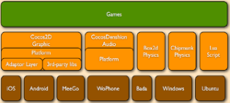
 | BSD许可：尽管用就是了
 | 基于Pyglet：没有外部的依赖
 | 基于OpenGL：支持硬件加速
 | 架构目录结构
 | 架构：
 | cocos2d-x引擎架构
 | 目录结构：
 | 从github下载Cocos2d-x repo资源包后，或解压稳定版ZIP压缩包后，就会看到如下的目录结构：
 | 目录名称 | 说明
 | CocosDenshion | 音频支持。注意：Android平台中背景音乐和短音效所使用的系统API不同。
 | cocos2d-x | Cocos2d-x框架的主目录。
 | document | 你可以下载doxygen文档系统，利用该系统打开本文档文件夹内的doxygen.config文件，然后再生成离线API文档。
 | extensions | 如果需要更多图形用户界面的控制功能、网络访问、CocosBuilder支持甚至2.5D功能，你可以使用using namespace cocos2d::extension。
 | external | 包括box2d及Chipmunk库。
 | licenses | cocos2d依赖很多其他开源项目。所有授权许可文件都在这个目录。
 | samples | 重要！这是你该开始用到的文件。从Cpp/HelloCpp开始学习，你会在TestCpp中发现所有类的用法。lua和js样本也在这个目录。
 | scripting | 我知道你不喜欢C++，写起来太复杂。没问题，我们有Lua和Javascript。Scripting文件夹包括来自火狐的lua官方引擎和SpiderMonkey引擎。
 | template | 该目录包括在不同集成开发环境及不同平台中创建Cocos2d-x新项目的模板。这里汇集了数量庞大覆盖各种开发环境和平台的模板！
 | tools | 包括将C++绑定至lua及javascript的脚本文件。
 | CHANGELOG | 作者修订记录文档。
 | cocos2d-win32.vc2010.sln | 配套Visual Studio 2010打开。注意：VS 2008自Cocos2d-x v2.0版本以来就不再支持。
 | cocos2d-win32.vc2012.sln | 配套Visual Studio 2012打开。
 | create-android-project.bat | 在Windows平台运行。具体用法请参考如何用脚本创建Android项目。
 | create-android-project.sh | 在Linux或OS X平台运行。具体用法请参考如何用脚本创建Android项目。
 | install-templates-msvc.bat | 执行该文件安装后，你可以在Visual Studio中创建空的Cocos2d-x项目。
 | install-templates-xcode.sh | 执行该文件安装后，你可以在Xcode中创建空的Cocos2d-x项目。
 | 市场地位
 | 目前，占有率领先移动游戏引擎主要有Cocos2d-x、Unity3D、FlashAIR、Unreal、Corona等。不同的统计方给出的数据各有差异，但总体来讲，行业首选的游戏引擎，主要都集中在Cocos2d-x与Unity3D之上。
 | 从全球市场份额数据来看，主要覆盖中端市场的Unity相对领先，Cocos2d-x则主要占据高端与低端市场，约占1/4市场。但值得注意的是另一个数据是，在中国，Cocos2d-x则相对领先。
 | 在中国的2D手机游戏开发中，Cocos2d-x引擎的份额超过70%。
 | 根据触控科技数据，国内现有45款月收入超千万手游中，30个基于Cocos2d-x开发，2013年手机游戏产业的22起手游并购案中，收购股权大于51%20起，其中13起的代表游戏均基于Cocos2d-x开发。
 | 注：截至2013年12月10日数据更新，国内已有47款月收入超千万手游，其中32款基于Cocos2d-x开发。
 | 财力支持
 | 目前，Cocos2d-x, Cocos2d-html5及Cocos Studio由触控科技提供财力支持。

安装
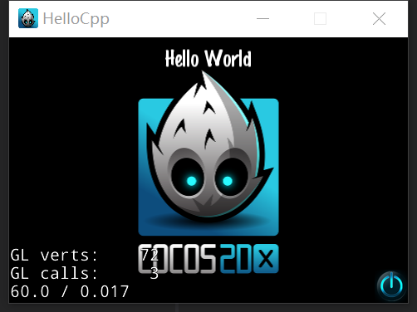
安装及环境搭建
 | Windows 10系统为例
 | 一、搭建Windows下的开发环境
 | 1、从微软的官方网站下载VS(Microsoft Visual Studio)。下载网址为https://visualstudio.microsoft.com/zh-hans/vs/。安装时可以选择自定义安装，勾选上“使用C++的桌面开发”（其他组件按照个人喜好）。
 | 再浏览单个组件里是否有勾选Windows 10 SDK (10.0.17763.0) （这里的SDK版本号应该是适合自己Windows版本的）。
 | 2、原来的Cocos2d在不同平台下必须使用不同的脚本来创建和构建工程，从Cocos2d-x 3.0开始统一使用Python创建项目，因为在Windows下是默认没有Python开发环境的，所以要下载Python，然后手动安装。
 | Python下载网站为https://www.python.org/downloads/。截至目前最新版本是3.7.2。但笔者安装了这个版本试过，与最新的Cocos-2dx-3.17.1不兼容，但是换成了2.7.8就解决了这个问题。Python 2.7.8也较稳定。
 | 下载之后安装文件，我选择的路径是D:\Program Files\Python。
 | 然后修改环境变量中的值。新建变量PYTHON_HOME，将变量值设为D:\Program Files\Python，
 | 然后修改环境变量中PATH变量，在最末尾加上 ;%PYTHON_HOME%。并在PATHEXT里加上;.PY;.PYM。
 | 配置完之后，在命令行中输入python，如果有图1.2所示内容的显示，那么就说明Python环境已经搭建完成了。
 | 3、在Cocos2d-x官网下载Cocos2d-x。下载地址是https://cocos2d-x.org/download。我选择的版本是3.17.1。将下载得到的压缩文件cocos2d-x-3.17.1.zip解压，得到一个文件夹cocos2d-x-3.17.1
 | 我的解压路径是D:\Program Files\Cocos2d\cocos2d-x-3.17.1。然后运行setup.py文件。如果在Python那一步没有改环境变量，是无法直接点开setup.py文件的，需要在Dos里打开setup.py目录，命令行里输入python setup.py。
 | 若Python环境变量改好后就可以直接点开setup.py了，环境变量里会添加COCOS_CONSOLE_ROOT、COCOS_TEMPLATES_ROOT、COCOS_X_ROOT变量，以及Path里会多D:\Program Files\Cocos2d\cocos2d-x-3.17.1\tools\cocos2d-console\bin、
 | D:\Program Files\Cocos2d\cocos2d-x-3.17.1\tools\cocos2d-console\bin、D:\Program Files\Cocos2d\cocos2d-x-3.17.1\tools\cocos2d-console\bin这几个绝对路径（该绝对路径取决于你Cocos2d-x的安装位置）。
 | 接下来还缺少ANDROID_SDK、ANDROID_NDK、ANT。这几个变量是后期若需要用到安卓环境才需要用到的。
 | 4*、在Java官方网站下载JDK和Jre。JDK下载地址是https://www.oracle.com/technetwork/java/javase/downloads/jdk8-downloads-2133151.html ，选择适合自己的版本下载并安装。Jre下载地址是
 | https://www.java.com/en/download/manual.jsp，选择适合自己的版本下载并安装。Jre的安装目录不能和JDK在同一个文件夹里，否则错误，建议装在Java的不同文件夹里。然后修改环境变量。
 | 系统变量里新建JAVA_HOME，变量值D:\Program Files\Java\jdk-11.0.2（按照你的安装位置设定），注意最后这里不能有”;“，否则会出错。新建CLASSPATH变量，变量值是.;%JAVA_HOME%\lib;%JAVA_HOME%\lib\tools.jar 。
 | 如图1.3所示。然后在PATH里添加;%JAVA_HOME%\bin。
 | 5*、在http://ant.apache.org/bindownload.cgi 下载ANT。我选择的是1.10.5.zip。下载之后，解压。我的路径是D:\Program Files\Android\apache-ant-1.10.5。Android_ndk的下载网址是https://developer.android.google.cn/ndk/downloads/。
 | 下载并安装。Android_sdk的官方下载地址需要VPN才能进，我共享到网盘里了。链接: https://pan.baidu.com/s/1kWlMYhFiyMgvLvfg7FJFXg 提取码: ye9k 。
 | 运行cocos2d-x文件夹里的setup.py，添加上ANT、NDK、SDK的路径就可以了。若没有显示设置ANT，可以在环境变量里加上ANT_ROOT变量。安装好后就像图1.4那样。
 | 6、在命令行输入d:，打开d盘，输入cd D:\Program Files\Cocos2d\cocos2d-x-3.17.1，按回车健，进入cocos2d-x-3.17.1目录，执行命令cocos new HelloCpp -p org.cocos2dx -l cpp -d codes，如图1.5所示。
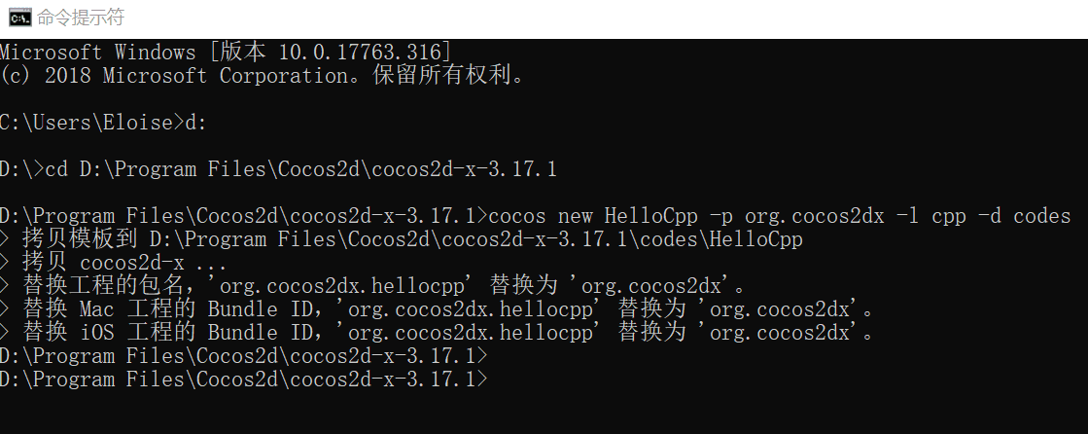

 | 进入proj.win32目录，双击HelloCpp.sln文件（项目解决方案文件），使用VS打开HelloCpp项目，如图1.6所示。
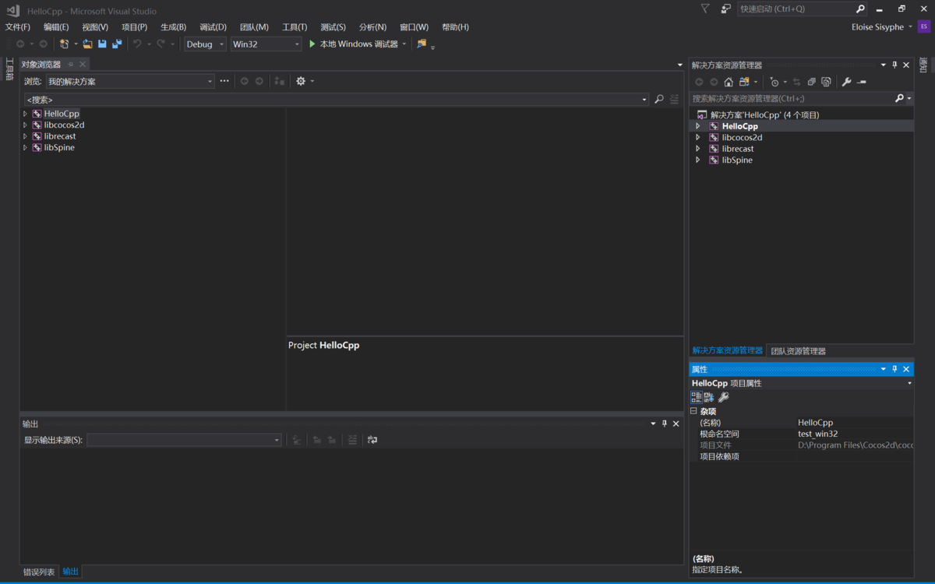

 | 在解决方案资源管理器下方的属性里，编辑四个项目的属性，将其Windows SDK版本修改为步骤1安装的SDK版本，如图1.7所示。

 | 选择HelloCpp，右键单击，然后将其设为启动项目，展开上方的”调试“按钮，选择“开始执行（不调试）”或按快捷键Ctrl+F5，开始执行HelloCpp项目，第一次需要一段时间，显示结果如图1.8所示。
 | 至此，Cocos-2dx在Windows下的开发环境就搭建好啦

语法
Cocos2dx入门
 | 一.Cocos2d-x引擎特性
 | 现代化的 C++ API
 | 立足于 C++ 同时支持 JavaScript/Lua 作为开发语言
 | 可以跨平台部署, 支持 iOS、Android、Windows、macOS 和 Linux
 | 可以在 PC 端完成游戏的测试，最终发布到移动端
 | 完善的游戏功能支持，包含精灵、动作、动画、粒子特效、场景转换、事件、文件 IO、数据持久化、骨骼动画、3D
 | 二.环境配置
 | 要求：
 | Windows 7+, |  | JDK
 | VS 2015+ |  | SDK
 | python2.7 |  | NDK（可选）
 | 三.cocos命令配置
 | 1.cocos命令配置
 | Cocos2d-x 带有一个命令行工具：cocos 这是一个跨平台的工具，你可以用它创建项目、运行项目、发布项目。命令行工具适用于所有 Cocos2d-x 支持的平台，包括：iOS、Android、Mac、Linux、Windows、Web。
 | 不用 IDE，只用命令行，你就能完成所有的工作！
 | 1.行引擎源码根目录的 setup.py
 | python setup.py
 | 2.测试
 | cocos -v
 | Python 2.7.10
 | cocos2d-x-3.16
 | Cocos Console 2.3
 | 2.cocos命令使用
 | 1.项目创建
 | cocos new MyGame -p com.MyCompany.MyGame -l cpp -d ~/MyCompany
 | 2.项目编译（程序从源码到二进制程序，有一个编译环节）
 | cocos compile . -p android -m release
 | 3.项目运行
 | cocos run . -p android -m release
 | 4.项目发布
 | cocos deploy -s c:\MyCompany\MyGame -p android -m release

 | 四.日志输出
 | log("This would be outputted to the console");

 | string s = "My variable";
 | log("string is %s", s);

 | double dd = 42;
 | log("double is %f", dd);

 | int i = 6;
 | log("integer is %d", i);

 | float f = 2.0f;
 | log("float is %f", f);

 | 五.基本功能
 | 1.Director导演
 | Cocos2d-x 使用导演的概念，Director 任务是控制场景替换和转换。
 | Director是一个共享的单例对象，可以在代码中的任何地方调用。

 | 2.Scene场景
 | 场景(Scene) 是一个容器，容纳游戏中的各个元素，如精灵，标签，节点对象。它负责着游戏的运行逻辑，以帧为单位渲染内容。
 | 1.场景创建
 | class MyScene : public cocos2d::Scene
 | {
 | public:
 |  | static cocos2d::Scene* createScene();
 |  | virtual bool init();

 |  | // 实现crete静态方法
 |  | CREATE_FUNC(StartScene);
 | };

 | //创建
 | auto myScene = MyScene ::create();

 | 2.场景切换

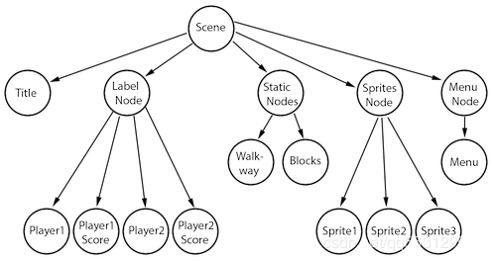
 | //加载第一个场景
 | Director::getInstance()->runWithScene(myScene);

 | //切换场景
 | Director::getInstance()->replaceScene(myScene);

 | //叠加场景
 | Director::getInstance()->pushScene(myScene);

 | //释放场景
 | Director::getInstance()->popScene(myScene);

 | 场景图
 | 场景图(Scene Graph)是一种安排场景内对象的数据结构，它把场景内所有的 节点(Node) 都包含在一个 树(tree) 上。
 | Cocos2d-x 使用 中序遍历，先遍历左子树，然后根节点，最后是右子树。中序遍历下图的节点，能得到 A, B, C, D, E, F, G, H, I 这样的序列。

 | 3.Layer层
 | Layer代表层，一般常做Scene的子容器，可以添加Sprite，相当于精灵的面板容器。

 | 4.Sprite精灵
 | 精灵是您在屏幕上移动的对象，它能被控制；

 | 可以使用一张图像来创建精灵，PNG, JPEG, TIFF, WebP, 这几个格式都可以。当然也可以是图集
 | 使用图片
 | auto mySprite = Sprite::create("mysprite.png");

 | 使用图集
 | 1.创建图集
 | Texture Packer工具创建并导出plist+png图集

 | 2.加载图集
 | auto spritecache = SpriteFrameCache::getInstance();
 | spritecache->addSpriteFramesWithFile("sprites.plist");

 | 3.创建精灵
 | auto mysprite = Sprite::createWithSpriteFrameName("mysprite.png");

 | 精灵的控制
 | 1.锚点
 | mySprite->setAnchorPoint(0.5, 0.5);
 | 2.位置
 | mySprite->setPosition(Vec2(100, 200));
 | 3.旋转
 | mySprite->setRotation(20.0f);
 | 4.缩放
 | mySprite->setScale(2.0);
 | mySprite->setScaleX(2.0);
 | mySprite->setScaleY(2.0);
 | 5.倾斜
 | mySprite->setSkewX(20.0f);//水平倾斜
 | mySprite->setSkewY(20.0f);//数直倾斜
 | 6.颜色
 | mySprite->setColor(Color3B::WHITE);
 | mySprite->setColor(Color3B(255, 255, 255));
 | 7.透明度
 | mySprite->setOpacity(30);

 | 5.Action动作
 | 动作(Action)通过改变一个 Node 对象的属性，让它表现出某种动作。动作对象能实时的改变 Node 的属性，任何一个对象只要它是 Node 的子类都能被改变。
 | 1.单一动作

 | //从当前位置到目标位置
 | auto moveTo = MoveTo::create(2, Vec2(50, 10));
 | mySprite1->runAction(moveTo);
 | //从目标位置到当前位置
 | auto moveBy = MoveBy::create(2, Vec2(20,0));
 | mySprite2->runAction(moveBy);

 | 2.动作序列和并列
 | 还可以创建一个动作 序列(Sequence) 和Swan(并列)

 | auto mySprite = Node::create();
 | auto moveTo1 = MoveTo::create(2, Vec2(50,10));
 | auto moveBy1 = MoveBy::create(2, Vec2(100,10));
 | auto moveTo2 = MoveTo::create(2, Vec2(150,10));

 | mySprite->runAction(Sequence::create(moveTo1, moveBy1,moveTo2, nullptr));
 | //或者
 | mySprite->runAction(Spawn::create(moveTo1, moveBy1, moveTo2, nullptr));

 | 六.UI组件

 | UI 代表用户界面，是 User Interface 的缩写，界面组件有标签，按钮，菜单，滑动条等
 | 1.标签(Label)

 | //BMFont
 | auto myLabel = Label::createWithBMFont("bitmapRed.fnt", "Your Text");
 | //TTF
 | auto myLabel = Label::createWithTTF("Your Text", "Marker Felt.ttf", 24);
 | //SystemFont
 | auto myLabel = Label::createWithSystemFont("My Label Text", "Arial", 16);
 | //阴影效果
 | myLabel->enableShadow();
 | //描边效果
 | myLabel->enableOutline(Color4B::WHITE, 1));
 | //发光效果
 | myLabel->enableGlow(Color4B::YELLOW);

 | 2.菜单(Menu)

 | //图片菜单
 | auto closeItem = MenuItemImage::create("CloseNormal.png", "CloseSelected.png",
 | CC_CALLBACK_1(HelloWorld::menuCloseCallback, this));

 | //文字菜单
 | auto startItem = MenuItemText::create("StartGame",
 | CC_CALLBACK_1(HelloWorld::menuCloseCallback, this));

 | //menu总菜单
 | auto menu = Menu::create(startItem, closeItem, NULL);
 | this->addChild(menu, 1);

 | //Lambda写法
 | auto closeItem = MenuItemImage::create("CloseNormal.png", "CloseSelected.png",
 | [&](Ref* sender){
 | // your code here
 | });

 | 3.按钮(Button)

 | #include "ui/CocosGUI.h"。
 | auto button = Button::create("normal_image.png", "selected_image.png", "disabled_image.png");
 | button->setTitleText("Button Text");
 | button->addTouchEventListener([&](Ref* sender, Widget::TouchEventType type){
 | switch (type)
 | {
 | case ui::Widget::TouchEventType::BEGAN:
 | break;
 | case ui::Widget::TouchEventType::ENDED:
 | std::cout << "Button 1 clicked" << std::endl;
 | break;
 | default:
 | break;
 | }
 | });

 | 4.复选框(CheckBox)(Toggle开关)

 | #include "ui/CocosGUI.h"

 | auto checkbox = CheckBox::create("check_box_normal.png",
 | "check_box_normal_press.png",
 | "check_box_active.png",
 | "check_box_normal_disable.png",
 | "check_box_active_disable.png");

 | checkbox->addTouchEventListener([&](Ref* sender, Widget::TouchEventType type){
 | switch (type)
 | {
 | case ui::Widget::TouchEventType::BEGAN:
 | break;
 | case ui::Widget::TouchEventType::ENDED:
 | std::cout << "checkbox 1 clicked" << std::endl;
 | break;
 | default:
 | break;
 | }
 | });

 | this->addChild(checkbox);

 | 5.进度条(LoadingBar)

 | #include "ui/CocosGUI.h"
 | //创建进度条
 | auto loadingBar = LoadingBar::create("LoadingBarFile.png");
 | loadingBar->setDirection(LoadingBar::Direction::RIGHT);
 | //设置进度
 | loadingBar->setPercent(25);
 | //add节点
 | this->addChild(loadingBar);

 | 6.文本框(TextField)

 | #include "ui/CocosGUI.h"

 | auto textField = TextField::create("","Arial",30);
 | textField->addTouchEventListener([&](Ref* sender, Widget::TouchEventType type){
 | std::cout << "editing a TextField" << std::endl;
 | });

 | this->addChild(textField);

 | 七.监听事件
 | 1.五种类型

 | EventListenerTouch - 响应触摸事件

 | EventListenerKeyboard - 响应键盘事件

 | EventListenerAcceleration - 响应加速度事件

 | EventListenMouse - 响应鼠标事件

 | EventListenerCustom - 响应自定义事件

 | 2.事件的吞没(可做遮罩)

 | listener1->setSwallowTouches(true);
 | listener1->onTouchBegan = [](Touch* touch, Event* event){
 | // your code
 | return true;
 | };

 | 3.触摸事件

 | 让我们先了解一下什么是触摸事件，当你触摸移动设备的屏幕时，设备感受到被触摸，了解到被触摸的位置，同时取得触摸到的内容，然后你的触摸被回答。 这就是触摸事件。

 | //创建触摸
 | auto listener1 = EventListenerTouchOneByOne::create();
 | // 触摸开始
 | listener1->onTouchBegan = [](Touch* touch, Event* event){
 | // your code
 | Vec2 point = touch->getLocation();//获取点击位置
 | return true; // if you are consuming it
 | };
 | // 触摸滑动
 | listener1->onTouchMoved = [](Touch* touch, Event* event){
 | // your code
 | };
 | // 触摸结束
 | listener1->onTouchEnded = [=](Touch* touch, Event* event){
 | // your code
 | };
 | // 添加监听（最重要的一步）
 | _eventDispatcher->addEventListenerWithSceneGraphPriority(listener1, this);

 | 4.鼠标事件

 | 创建鼠标事件监听器：

 | //创建事件
 | _mouseListener = EventListenerMouse::create();
 | //设置不同监听
 | _mouseListener->onMouseMove = CC_CALLBACK_1(MouseTest::onMouseMove, this);
 | _mouseListener->onMouseUp = CC_CALLBACK_1(MouseTest::onMouseUp, this);
 | _mouseListener->onMouseDown = CC_CALLBACK_1(MouseTest::onMouseDown, this);

 | //绑定监听(最重要一步)
 | _eventDispatcher->addEventListenerWithSceneGraphPriority(_mouseListener, this);

 | //回调函数实现(也可以用匿名函数/Lambda)
 | void MouseTest::onMouseDown(Event *event){
 |  | EventMouse* em = (EventMouse*)event;
 |  | em->getLocation();//获取鼠标位置
 | }
 | void MouseTest::onMouseUp(Event *event){}
 | void MouseTest::onMouseMove(Event *event){}

 | 5.键盘事件

 | 对于桌面游戏，一般需要通过键盘做一些游戏内的控制，这时你就需要监听键盘事件。

 | //创建事件
 | auto listener = EventListenerKeyboard::create();
 | listener->onKeyPressed = CC_CALLBACK_2(KeyboardTest::onKeyPressed, this);
 | listener->onKeyReleased = CC_CALLBACK_2(KeyboardTest::onKeyReleased, this);
 | //添加监听
 | _eventDispatcher->addEventListenerWithSceneGraphPriority(listener, this);

 | //实现回调函数
 | void KeyboardTest::onKeyPressed(EventKeyboard::KeyCode keyCode, Event* event){}

 | void KeyboardTest::onKeyReleased(EventKeyboard::KeyCode keyCode, Event* event){}

 | 6.Update事件

 | 如果需要持续的处理某个事件，那么可以开启一个update

 | //开启update
 | this->scheduleUpdate();
 | void Test::update(float delta)
 | {}

 | 八.物理引擎

 | 当你的需求很简单时，就不要使用物理引擎。比如只需要确定两个对象是否有碰撞，结合使用节点对象的 update 函数和 Rect 对象的 containsPoint()，intersectsRect() 方法可能就足够了。例如：

 | void update(float dt)
 | {
 | auto p = touch->getLocation();
 | auto rect1 = this->getBoundingBox();
 | auto rect2 = this->getBoundingBox();
 | if(rect1.containsPoint(p))
 | {
 | // do something, intersection
 | }
 | if(rect1.intersectsRect(rect2))
 | {
 | // do something, intersection
 | }
 | }

 | 1.刚体碰撞

 | 如你要开发一个游戏，一个场景有 100 个精灵对象，需要判断它们互相是否有碰撞，如果使用上诉方法那将非常复杂，同时性能消耗还会严重影响 CPU 的使用率和游戏运行的帧率，这游戏根本没法玩。
 | 这个时候就需要物理引擎了。

 | /*创建物理场景*/
 | auto scene = Scene::createWithPhysics();
 | //显示物理引擎调试界面 --- 有红框
 | scene->getPhysicsWorld()->setDebugDrawMask(PhysicsWorld::DEBUGDRAW_ALL);
 | //可把自己的类定义为Layer
 | auto layer = MyScene::create();
 | scene->addChild(layer);

 | /*创建边框测试*/
 | //创建一个物理世界, 大小和屏幕的尺寸相同, 使用默认材质, debug框的宽度为3个像素
 | auto body = PhysicsBody::createEdgeBox(visibleSize, PHYSICSBODY_MATERIAL_DEFAULT, 3);
 | auto edgeShape = Node::create();//创建一个碰撞图形
 | edgeShape->setPhysicsBody(body);//将图形和刚刚创建的世界绑定
 | edgeShape->setPosition(visibleSize.width / 2, visibleSize.height / 2);//设置图形的位置在屏幕正中间
 | this->addChild(edgeShape);

 | /*创建静态刚体精灵*/
 | auto sprite = Sprite::create("HelloWorld.png");
 | sprite->setPosition(center);
 | this->addChild(sprite);
 | //添加静态的刚体
 | auto physicsBody = PhysicsBody::createBox(sprite->getContentSize(),
 | PhysicsMaterial(0.1f, 1.0f, 0.0f));
 | physicsBody->setDynamic(false);
 | //设置碰撞层
 | physicsBody->setCategoryBitmask(8);//种类
 | physicsBody->setCollisionBitmask(16);//碰撞
 | physicsBody->setContactTestBitmask(16);//接触
 | //把刚体赋给精灵
 | sprite->addComponent(physicsBody);

 | /*创建动态刚体精灵*/
 | auto sprite = Sprite::create("HelloWorld.png");
 | sprite->setPosition(center);
 | this->addChild(sprite);
 | //添加静态的刚体
 | auto physicsBody = PhysicsBody::createBox(sprite->getContentSize(),
 | PhysicsMaterial(0.1f, 1.0f, 0.0f));
 | physicsBody->setGravityEnable(false);
 | //设置碰撞层
 | physicsBody->setCategoryBitmask(16);//种类
 | physicsBody->setCollisionBitmask(8);//碰撞
 | physicsBody->setContactTestBitmask(8);//接触
 | //把刚体赋给精灵
 | sprite->addComponent(physicsBody);

 | /*添加碰撞事件*/
 | auto contactListener = EventListenerPhysicsContact::create();
 | contactListener->onContactBegin = [](PhysicsContact& contact) {
 |  | log("OnCollision");
 |  | //auto nodeA = contact.getShapeA()->getBody()->getNode();
 |  | //auto nodeB = contact.getShapeB()->getBody()->getNode();
 |  | return true;
 | };
 | //绑定监听事件
 | _eventDispatcher->addEventListenerWithSceneGraphPriority(contactListener, this);

 | 2.查询

 | 1.点查询
 | 2.射线查询

 | 九.音乐和音效

 | 你的游戏肯定会需要音乐和音效！Cocos2d-x 提供了一个 SimpleAudioEngine 类支持游戏内的音乐和音效。它可以被用来增加背景音乐，控制游戏音效。
 | SimpleAudioEngine 是一个共享的单例对象，

 | #include "SimpleAudioEngine.h"
 | using namespace CocosDenshion;

 | // 播放背景音乐
 | auto audio = SimpleAudioEngine::getInstance();
 | audio->playBackgroundMusic("mymusic.mp3", loop);
 | // 暂停/停止/恢复 背景音乐
 | audio->pauseBackgroundMusic();
 | audio->stopBackgroundMusic();
 | audio->resumeBackgroundMusic();

 | //播放音效
 | audio->playEffect("myEffect.mp3", false, 1.0f, 1.0f, 1.0f);
 | // 暂停/停止/恢复 音效
 | audio->pauseEffect();audio->stopEffect();audio->resumeEffect();
 | // 暂停/停止/恢复 所有音效
 | audio->pauseAllEffects();audio->stopAllEffects();audio->resumeAllEffects();

